화면 상세 설계_category.jsp
► Navigation

 | T7 | 화면 상세 설계

 | 화면 ID |  | BudgetPlanner_View_005 |  |  | 화면명 |  | 카테고리별 조회
 | 화면유형 |  | 뷰 |  |  | 메뉴경로 |  | http://localhost:8080/apps/budget/category.do
 | 화면개요 |  | 카테고리별 가계부 내역 조회 화면
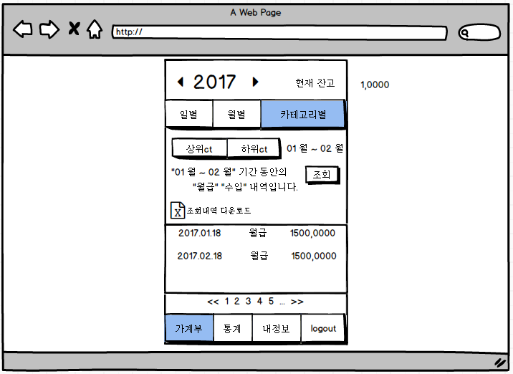

 | 입출력 항목
 | 항목명 |  | 컨트롤명 | 타입 및 길이 | 속성 |  | Validation Check(유효성 검사)
 | 상위 카테고리명 |  | MST_CT_NM | VARCHAR2(5 CHAR) | O |  | 입력불가
 | 하위 카테고리명 |  | DTL_CT_NM | VARCHAR2(8 CHAR) | O |  | 입력불가
 | 등록일 |  | REG_DT | DATE | O |  | 입력불가
 | 금액 |  | USAGE | NUMBER(8,0) | O |  | 입력불가
 | *속성 I:Input, O:output, R:ReadOnly, E:Editable, H:Hidden
 | 처리 내용

 |  | [카테고리별 가계부 내역 조회]
 |  | DB에 저장된 사용자의 가계부 내역을 카테고리 분류로 나누어 조회하여 보여준다.

 | 기술적 고려사항

엔티티 관계 모형 설계서
► Navigation

 | T8 | 엔티티 관계 모형 설계서

 | 시스템명 |  | BudgetPlanner |  |  | 서브시스템명
 | 단계명 |  | 설계 |  |  | 작성일자 |  | 2017-10-07 |  |  |  |  | 버전 | 1.0

 | 1. 엔티티 관계도(ERD)
 | ERD ID |  | BudgetPlanner_ERD_001 |  |  | ERD 명 |  | BudgetPlanner 전체 ERD
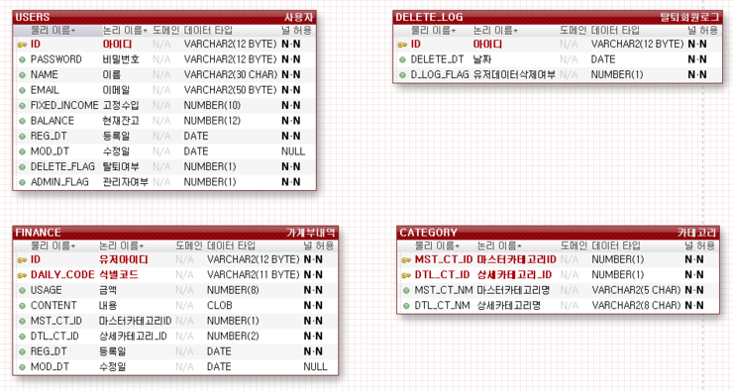

 | 2. 엔티티 명세서
 | 엔티티ID |  | BudgetPlanner_Entity_001 |  |  |  |  | 엔티티명 |  | USERS
 | 관련 클래스 ID |  |  |  |  |  |  | 관련 클래스명
 | 엔티티 설명 |  | 회원 관리
 | 속성명 |  | 동의어 | 타입 | 길이 |  | NOT NULL | PK | FK | INDEX | 기본값 | 제약조건
 | ID |  | 아이디 | VARCHAR2 | 12 BYTE |  | Y | Y | N
 | PASSWORD |  | 비밀번호 | VARCHAR2 | 12 BYTE |  | Y | N | N
 | NAME |  | 이름 | VARCHAR2 | 30 CHAR |  | Y | N | N
 | EMAIL |  | 이메일 | VARCHAR2 | 50 BYTE |  | Y | N | N
 | FIXED_INCOME |  | 고정수입 | NUMBER | 10 BYTE |  | Y | N | N
 | BALANCE |  | 현재잔고 | NUMBER | 12 BYTE |  | Y | N | N
 | REG_DT |  | 등록일 | DATE | - |  | Y | N | N |  | SYSDATE
 | MOD_DT |  | 수정일 | DATE | - |  | N | N | N |  | SYSDATE
 | DELETE_FLAG |  | 탈퇴여부 | NUMBER | 1 |  | Y | N | N
 | ADMIN_FLAG |  | 관리자여부 | NUMBER | 1 |  | Y | N | N

 | 엔티티ID |  | BudgetPlanner_Entity_002 |  |  |  |  | 엔티티명 |  | FINANCE
 | 관련 클래스 ID |  |  |  |  |  |  | 관련 클래스명
 | 엔티티 설명 |  | 가계부 내역 관리
 | 속성명 |  | 동의어 | 타입 | 길이 |  | NOT NULL | PK | FK | INDEX | 기본값 | 제약조건
 | ID |  | 유저아이디 | VARCHAR2 | 12 BYTE |  | Y | Y | N
 | DAILY_CODE |  | 식별코드 | VARCHAR2 | 11 BYTE |  | Y | Y | N
 | USAGE |  | 금액 | NUMBER | 8 |  | Y | N | N
 | CONTENT |  | 내용 | CLOB | - |  | Y | N | N
 | MST_CT_ID |  | 마스터카테고리ID | NUMBER | 2 |  | Y | N | N
 | DTL_CT_ID |  | 상세카테고리_ID | NUMBER | 2 |  | Y | N | N
 | REG_DT |  | 등록일 | DATE | - |  | Y | N | N |  | SYSDATE
 | MOD_DT |  | 수정일 | DATE | - |  | N | N | N |  | SYSDATE

 | 엔티티ID |  | BudgetPlanner_Entity_003 |  |  |  |  | 엔티티명 |  | CATEGORY
 | 관련 클래스 ID |  |  |  |  |  |  | 관련 클래스명
 | 엔티티 설명 |  | 가계부 내역 카테고리 관리
 | 속성명 |  | 동의어 | 타입 | 길이 |  | NOT NULL | PK | FK | INDEX | 기본값 | 제약조건
 | MST_CT_ID |  | 마스터카테고리ID | NUMBER | 1 |  | Y | Y | N
 | DTL_CT_ID |  | 상세카테고리_ID | NUMBER | 1 |  | Y | Y | N
 | MST_CT_NM |  | 마스터카테고리명 | VARCHAR2 | 5 CHAR |  | Y | N | N
 | DTL_CT_NM |  | 상세카테고리명 | VARCHAR2 | 8 CHAR |  | Y | N | N

 | 엔티티ID |  | BudgetPlanner_Entity_004 |  |  |  |  | 엔티티명 |  | DELETE_LOG
 | 관련 클래스 ID |  |  |  |  |  |  | 관련 클래스명
 | 엔티티 설명 |  | 탈퇴 회원 관리
 | 속성명 |  | 동의어 | 타입 | 길이 |  | NOT NULL | PK | FK | INDEX | 기본값 | 제약조건
 | ID |  | 아이디 | VARCHAR2 | 12 BYTE |  | Y | Y | N
 | DELETE_DT |  | 날짜 | DATE | - |  | Y | N | N |  | SYSDATE
 | D_LOG_FLAG |  | 유저데이터삭제여부 | NUMBER | 1 |  | Y | N | N |  | 0

